第3章
 | 第3章：アクセシビリティとユーザビリティ（全般）

 | ■ | 3.1 視覚的デザイン標準

 |  | ユニバーサルデザインの観点から、色や過剰な罫線に頼らず、情報の塊（レコード）と区切り（集計）を直感的に判別できる設計を行う。

 |  | 3.1.1 背景色（網掛け）および桁区切り点線の廃止

 |  | 現行システムで見られた視認性を損なう装飾を全面的に刷新する。
 |  | ・ | 1行おきの背景色（シマウマ模様）の廃止：
 |  |  | 現行システムで採用されていた「1行おきに背景色を変える網掛け」は、視覚的なノイズとなり数値の判読を妨げるため、原則として廃止する。
 |  |  | 改善案： レコード間の適切な垂直方向の余白を確保することで、背景色に頼らずとも行の区別がつく設計とする。
 |  | ・ | 金額の桁区切り点線の廃止：
 |  |  | 現行システムで金額欄の内部（3桁ごと等）に挿入されていた「縦の点線」は、数値そのものの形状を把握しにくくするため、全面的に廃止する。
 |  |  | 改善案： 3桁ごとのカンマ（,）表記と、等幅フォントによる右揃え（縦の桁を揃える）を徹底することで、線がなくても金額の大小を直感的に判別可能とする。

 |  | 3.1.2 網掛けの戦略的活用（ブロック強調）

 |  | 全体の網掛けを廃止する代わりに、情報の役割を分ける箇所にのみ限定的に背景色を使用する。
 |  | ・ | ヘッダー網掛け： 表の見出し行に薄いグレー（#F2F2F2等）を適用し、データ部分との境界を明確にする。
 |  | ・ | 集計ブロック網掛け： 「節計」「小計」「合計」等の集計数値が並ぶエリア全体を薄いグレーで囲み、明細データ（白地）との違いを一目で認識させる。

 |  | 3.1.3 罫線の最小化
 |  | 縦・横
 |  | ・ | 1レコード内の補助罫線禁止：1レコード（1伝票単位や1つのブロック等）が複数行にわたる場合、その内部に線を引くことを原則禁止する。
 |  | ・ | 1伝票・1ヶ月単位に線を引くと檻効果が発生する場合は、1つのブロック単位で線を引くことを推奨する。
 |  | ・ | 線の適用：レコードとレコードの境界、および集計ブロックの上下には黒の実線を配置し、情報の完結を示す。
 |  | ・ | 縦横両方に線を置くことは原則禁止： ユーザーがその帳票をどう読むか（視線の方向）によって縦横どちらかの線のみ配置する。

 |  |  | ■横線を優先すべき帳票（視線が「横」に流れるもの）
 |  |  | 基準：1行（あるいは1ブロック）の情報を左から右へ読み進める帳票
 |  |  | 対象帳票（例）： 予算執行管理表、仕訳帳、総勘定元帳、未払金一覧表など
 |  |  | 横線を引く： レコード（情報の塊）ごとの区切りを明確にする。
 |  |  | 縦線は引かない： 視線を遮らず、左から右へスムーズに流す。

 |  |  | ■縦線を優先すべき帳票（視線が「縦」に流れるもの）
 |  |  | 基準：特定の項目を上から下へ比較・合算しながら読み進める帳票
 |  |  | 対象帳票（例）： 比較貸借対照表（当期・前期比較）、対前年度比較表
 |  |  | 縦線を引く： 列同士が混ざらないようガードレールを作る。
 |  |  | 横線は最小限： 縦の比較を邪魔しないよう、5行ごとの補助線や、合計行のみに限定する。

 |  |  | ■例外：補助線としての点線活用
 |  |  | 上記の通り、実線同士の内部に線を引くことは原則禁止とするが、
 |  |  | 線を引かないことで著しく視認性が悪くなる場合に限り、視線を遮らない範囲で点線を引くことも可とする。
 |  |  | 対象の帳票は設けず、各要件定義担当者にて判断する。
 |  |  | 例としては、相手先が1伝票内に複数（1対N）ある場合やN対Nの帳票などに対して引く等が挙げられる。

 |  | ＜レイアウトパターン：横罫線＞

 |  |  | 事業会計名 |  |  |  |  |  |  |  |  |  |  |  |  |  |  |  |  |  |  |  |  |  |  | 事業会計名

 |  |  | 帳票タイトル |  |  |  |  |  |  |  |  |  |  |  |  |  |  |  |  |  |  |  |  |  |  | 帳票タイトル
 |  |  | 改頁条件 |  |  |  |  |  |  |  |  |  |  |  |  |  |  |  |  |  |  |  |  |  |  | 改頁条件
 |  |  | 予定年度 | 予定処理日 |  |  | 摘要 |  |  |  |  |  |  |  |  |  |  |  |  |  |  |  |  |  |  | 伝票日付 | 決定番号 | 予算科目 | 支払先 | 金額 | 摘要
 |  |  | 予定番号 | 支払種別 |  |  | 所属名称 |  |  | 契約方法 |  |  | 負担年度 |  |  | 負担番号 |  |  |  | 負担金額 |  |  |  |  |  | 2026-05-01 | 999999 | 予算科目A○○○○ | 行政太郎株式会社 | 999,999,999 | 摘要○○○○○○○○○○○○○○○○○
 |  |  |  |  |  |  | 予算節コード |  |  | 予算節名称 |  |  | 予算細節コード |  |  | 予算細節名称 |  |  |  | 予算明細コード |  |  | 予算明細名称 |  |  |  |  | 予算科目B○○○○ | 行政花子株式会社 | 999,999,999 | 摘要○○○○○○○○○○○○○○○○○
 |  |  | 令和8年度 | 2026-05-02 |  |  | 摘要○○○○○○○○○○○○○○○○○ |  |  |  |  |  |  |  |  |  |  |  |  |  |  |  |  |  |  | 2026-05-02 | 999999 | 予算科目C○○○○ | 行政花子株式会社 | 999,999,999 | 摘要○○○○○○○○○○○○○○○○○
 |  |  | 999999 | 物品 |  |  | 経営企画課 |  |  | 一般競争入札 |  |  | 令和8年度 |  |  | 999999 |  |  |  | 999,999,999 |  |  |  |  |  | 2026-05-03 | 999999 | 予算科目D○○○○ | 行政次郎株式会社 | 999,999,999 | 摘要○○○○○○○○○○○○○○○○○
 |  |  |  |  |  |  | 01 |  |  | 予算節名称 |  |  | 0001 |  |  | 予算細節名称 |  |  |  | 0001 |  |  | 予算明細名称 |  |  | 2026-05-04 | 999999 | 予算科目E○○○○ | 行政三郎株式会社 | 999,999,999 | 摘要○○○○○○○○○○○○○○○○○
 |  |  | 令和8年度 | 2026-05-02 |  |  | 摘要○○○○○○○○○○○○○○○○○ |  |  |  |  |  |  |  |  |  |  |  |  |  |  |  |  |  |  |  |  | 未払節計 | ○件 | 999,999,999,999
 |  |  | 999999 | 物品 |  |  | 経営企画課 |  |  | 一般競争入札 |  |  | 令和8年度 |  |  | 999999 |  |  |  | 999,999,999 |  |  |  |  |  |  |  | 未払細節計 | ○件 | 999,999,999,999
 |  |  |  |  |  |  | 01 |  |  | 予算節名称 |  |  | 0001 |  |  | 予算細節名称 |  |  |  | 0001 |  |  | 予算明細名称 |  |  |  |  | 未払明細計 | ○件 | 999,999,999,999
 |  |  | 令和8年度 | 2026-05-02 |  |  | 摘要○○○○○○○○○○○○○○○○○ |  |  |  |  |  |  |  |  |  |  |  |  |  |  |  |  |  |  | 2026-05-01 | 999999 | 予算科目A○○○○ | 行政太郎株式会社 | 999,999,999 | 摘要○○○○○○○○○○○○○○○○○
 |  |  | 999999 | 物品 |  |  | 経営企画課 |  |  | 一般競争入札 |  |  | 令和8年度 |  |  | 999999 |  |  |  | 999,999,999 |  |  |  |  |  | 2026-05-02 | 999999 | 予算科目B○○○○ | 行政花子株式会社 | 999,999,999 | 摘要○○○○○○○○○○○○○○○○○
 |  |  |  |  |  |  | 01 |  |  | 予算節名称 |  |  | 0001 |  |  | 予算細節名称 |  |  |  | 0001 |  |  | 予算明細名称 |  |  | 2026-05-03 | 999999 | 予算科目C○○○○ | 行政次郎株式会社 | 999,999,999 | 摘要○○○○○○○○○○○○○○○○○
 |  |  | 令和8年度 | 2026-05-02 |  |  | 摘要○○○○○○○○○○○○○○○○○ |  |  |  |  |  |  |  |  |  |  |  |  |  |  |  |  |  |  | 2026-05-04 | 999999 | 予算科目D○○○○ | 行政三郎株式会社 | 999,999,999 | 摘要○○○○○○○○○○○○○○○○○
 |  |  | 999999 | 物品 |  |  | 経営企画課 |  |  | 一般競争入札 |  |  | 令和8年度 |  |  | 999999 |  |  |  | 999,999,999 |  |  |  |  |  |  |  | 未払節計 | ○件 | 999,999,999,999
 |  |  |  |  |  |  | 01 |  |  | 予算節名称 |  |  | 0001 |  |  | 予算細節名称 |  |  |  | 0001 |  |  | 予算明細名称 |  |  |  |  | 未払細節計 | ○件 | 999,999,999,999
 |  |  | 令和8年度 | 2026-05-02 |  |  | 摘要○○○○○○○○○○○○○○○○○ |  |  |  |  |  |  |  |  |  |  |  |  |  |  |  |  |  |  |  |  | 未払明細計 | ○件 | 999,999,999,999
 |  |  | 999999 | 物品 |  |  | 経営企画課 |  |  | 一般競争入札 |  |  | 令和8年度 |  |  | 999999 |  |  |  | 999,999,999 |  |  |  |  |  | 2026-05-01 | 999999 | 予算科目A○○○○ | 行政太郎株式会社 | 999,999,999 | 摘要○○○○○○○○○○○○○○○○○
 |  |  |  |  |  |  | 01 |  |  | 予算節名称 |  |  | 0001 |  |  | 予算細節名称 |  |  |  | 0001 |  |  | 予算明細名称 |  |  | 2026-05-02 | 999999 | 予算科目B○○○○ | 行政花子株式会社 | 999,999,999 | 摘要○○○○○○○○○○○○○○○○○

 |  | ＜レイアウトパターン：縦罫線＞

 |  |  | 事業会計名

 |  |  | 帳票タイトル
 |  |  | 改頁条件
 |  |  | 項目 |  | 所属 |  |  | ○○年度 |  |  |  | ○○年度
 |  |  |  |  |  |  |  | 決算見込 |  |  |  | 決算見込 |  |  |  |  | 増減額 |  |  |  |  | 伸率[%]
 |  |  |  |  |  |  |  | 税抜額 | 消費税 |  | 税込額 | 税抜額 |  | 消費税 | 税込額 |  | 税抜額 |  | 消費税 |  | 税込額 | 税抜額 |  | 消費税 | 税込額

 |  | ＜レイアウトパターン：縦横罫線（補助線付き）＞

 |  |  | 事業会計名

 |  |  | 帳票タイトル
 |  |  | 改頁条件
 |  |  | 支払方法 | 負担No | 決定No | 会計 |  |  | 支出科目 |  |  | 支払先 |  |  | 支払予定額 |  |  | 摘要
PG |  |  | 口座振込 | 700 | 900 | 水道 |  |  | 科目○○○○ |  |  | 行政太郎 |  |  | 999,999,999 |  |  | 摘要○○○○○○○○○○○○○○○○○
 |  |  |  |  |  |  |  |  | 科目○○○○ |  |  | 行政花子 |  |  | 999,999,999
 |  |  |  |  | 901 | 水道 |  |  | 科目○○○○ |  |  | 行政太郎 |  |  | 999,999,999 |  |  | 摘要○○○○○○○○○○○○○○○○○
 |  |  |  |  |  |  |  |  | 科目○○○○ |  |  |  |  |  | 999,999,999
 |  |  |  | 701 | 902 | 水道 |  |  | 科目○○○○ |  |  | 行政太郎 |  |  | 999,999,999 |  |  | 摘要○○○○○○○○○○○○○○○○○
 |  |  |  |  |  |  |  |  | 科目○○○○ |  |  |  |  |  | 999,999,999
 |  |  |  |  |  | 下水道 |  |  | 科目○○○○ |  |  | 行政花子 |  |  | 999,999,999
 |  |  |  |  |  |  |  |  | 科目○○○○ |  |  |  |  |  | 999,999,999
 |  |  |  | 702 | 903 | 水道 |  |  | 科目○○○○ |  |  | 行政太郎 |  |  | 999,999,999 |  |  | 摘要○○○○○○○○○○○○○○○○○
 |  |  |  |  |  |  |  |  | 科目○○○○ |  |  |  |  |  | 999,999,999
 |  |  |  |  | 904 | 水道 |  |  | 科目○○○○ |  |  | 行政花子 |  |  | 999,999,999 |  |  | 摘要○○○○○○○○○○○○○○○○○
 |  |  |  |  |  |  |  |  | 科目○○○○ |  |  |  |  |  | 999,999,999

 | ■ | 3.2 出力画面の操作フロー

 |  | 3.2.1 PDF出力型

 |  | ①各画面の右下に「印刷」ボタンを配置する。

開発Ｔへ連携
 |  | ②印刷ダイアログ画面でプレビューを確認し、「印刷」ボタンでPDFファイルを出力する。
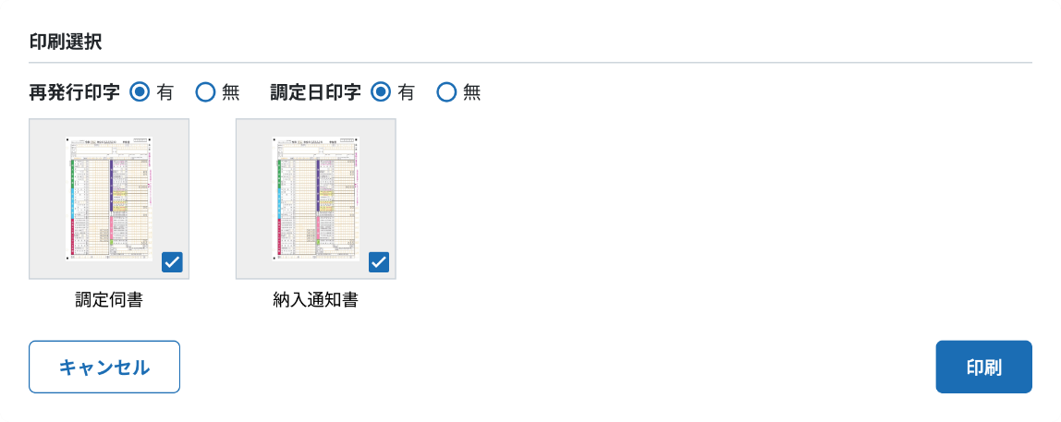

 |  | 3.2.2 データ出力型A
 |  | 画面の目的が検索や照会といった「データ出力が手段となる」画面
開発Ｔへ連携
 |  | ①三点リーダー内に「データ出力」を配置する。
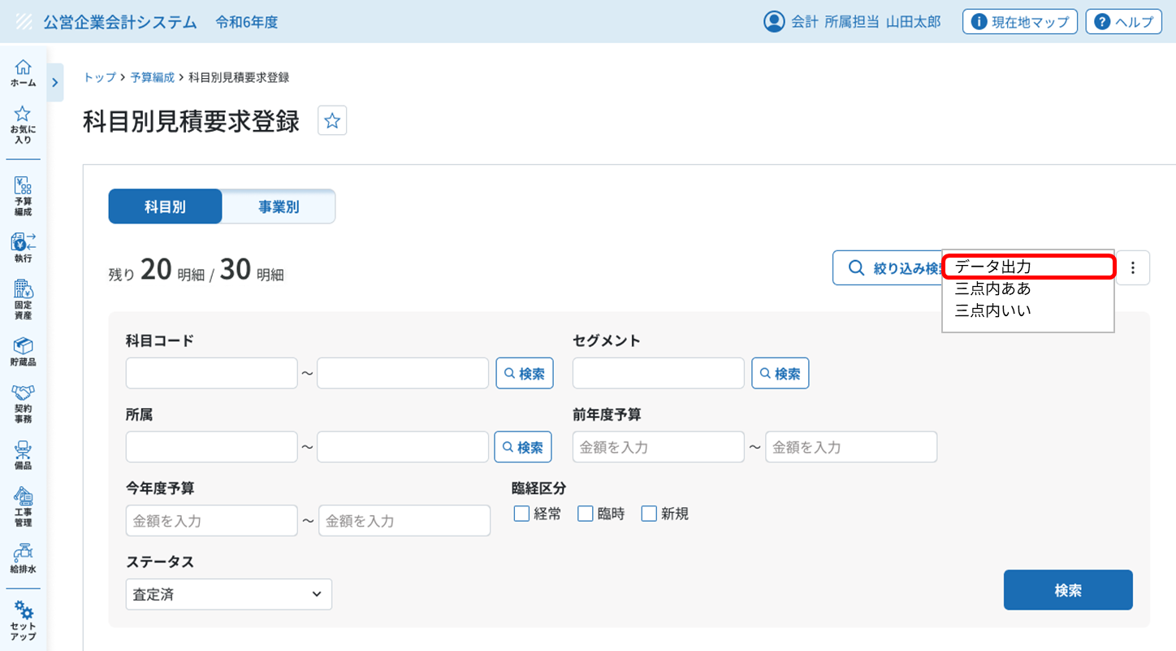

開発Ｔへ連携
 |  | ②CSV書き出し画面に遷移して出力する。
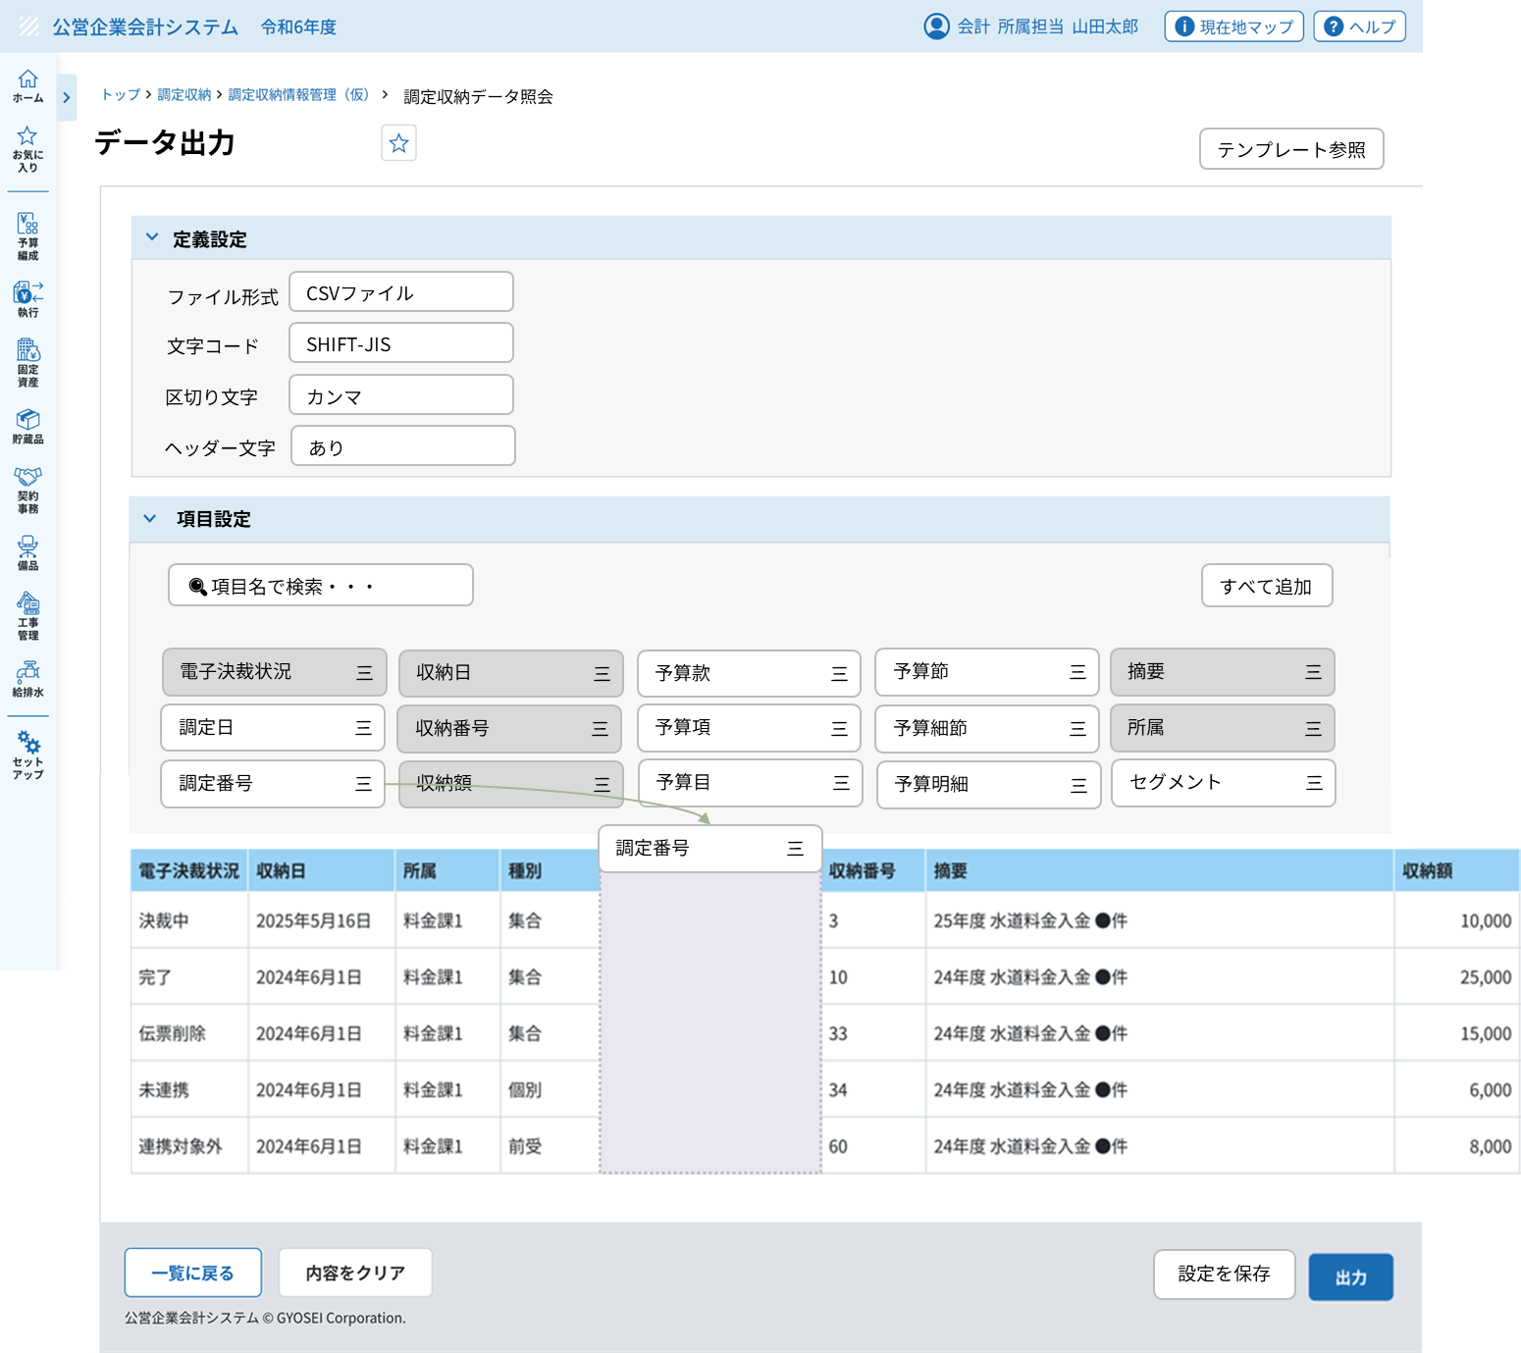

開発Ｔへ連携
 |  | ③保存先を指定して保存する。

 |  | 3.2.2 データ出力型B
 |  | システム連携画面など「出力することが最終目的」となる画面

 |  | ①各画面の右下に「出力」ボタンを配置する。
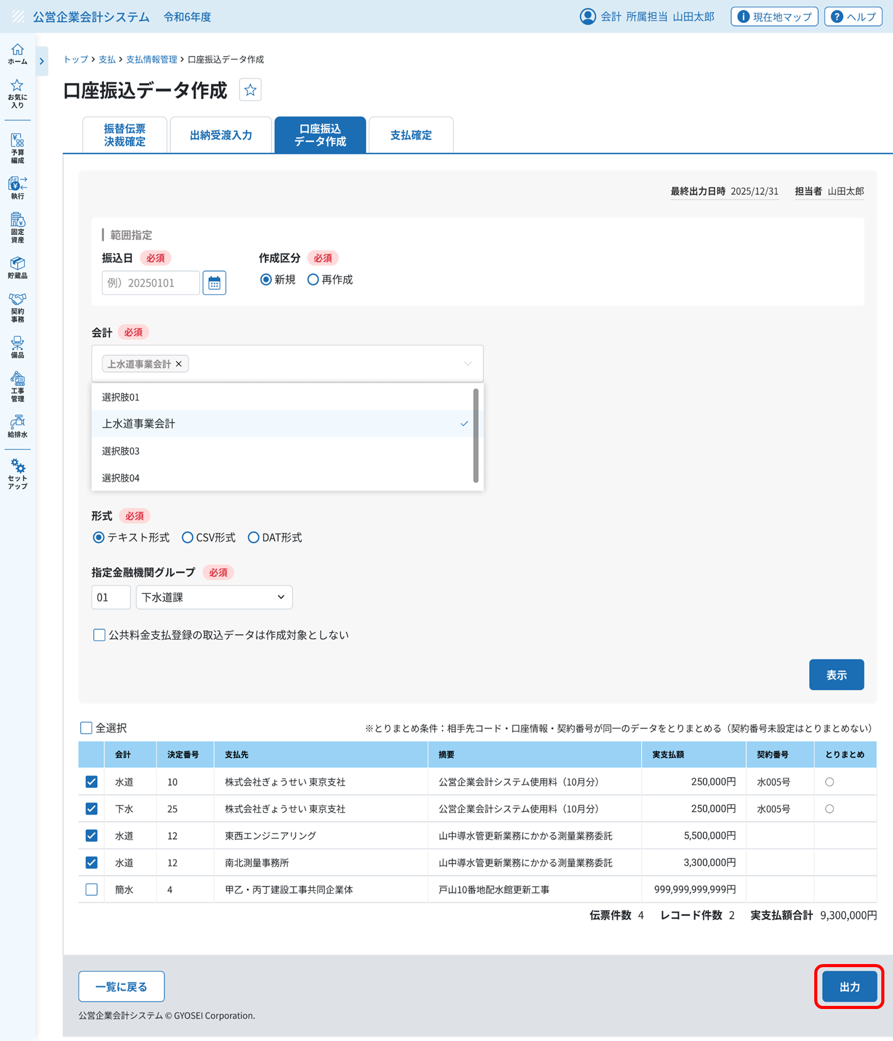

開発Ｔへ連携
 |  | ②保存先を指定して保存する。
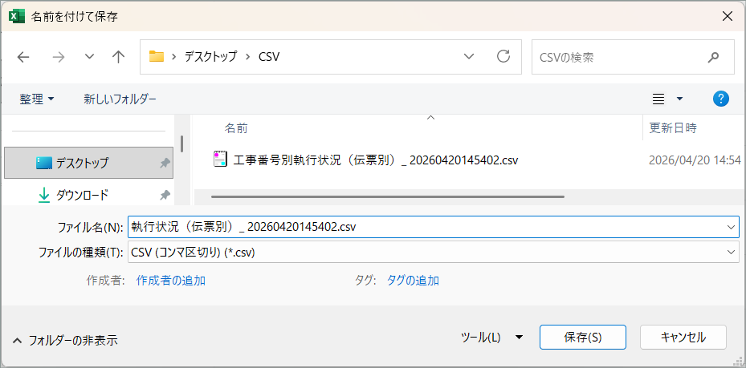

開発Ｔへ連携
 |  | 3.2.3 帳票形式型

 |  | ①各画面の右下に「Excel出力」ボタンを配置する。
【確認事項】
「Excel出力」ボタンを右下に設ける形で業務チームからFL様にお伝えしている状況。→FL様に画像をもらう。

第5章
第5章：カテゴリ別帳票定義

■ | 5.1 伝票類
レイアウト例を載せますが、後ほど加筆します。
 | ＜1頁目＞
 |  | 欄外内容設定１○○○○○○○○○○○○○○○○○○○○○○○○○○○○○○○○○○○○○○○○○○○○
 |  |  |  |  |  |  |  |  |  |  |  |  |  | 頁数
 |  | 帳票タイトル |  |  |  |  |  |  |  |  |  |  | 伝票番号
 |  |  |  |  |  |  |  |  |  |  |  |  | 名称 ○○
 |  | 事業会計名 |  |  |  |  |  |  |  |  |  |  | 名称 ○○

 |  | 起案年度 |  | 起案所属 |  |  | 起案者 |  |  |  | 伝票日付① |  | 伝票日付②
 |  | ○○年度 |  | ○○課 |  |  | 行政太郎 |  |  |  | 令和〇年○月〇日 |  | 令和〇年○月〇日

 |  | 決 裁

 |  | 合 議

 |  | 帳票タイトルマスタ決裁文章設定 |  |  |  |  |  |  |  |  |  | 決裁金額 | 999,999,999円
 |  | 款 項 目 節 細節 明細 事業 | XXX 予算款名称○○○○○○○○○○○○○○○○ XX 予算項名称○○○○○○○○○○○○○○○○ XX 予算目名称○○○○○○○○○○○○○○○○ XX 予算節名称○○○○○○○○○○○○○○○○ XXXX 予算細節名称○○○○○○○○○○○○○○○ XXXX 予算明細名称○○○○○○○○○○○○○○○ XXXXXXX 事業名称○○○○○○○○○○○○○○○○ |  |  |  |  |  |  |  |  | 税抜金額 | 999,999,999円
 |  |  |  |  |  |  |  |  |  |  |  | 消費税額等 | 999,999,999円
 |  |  |  |  |  |  |  |  |  |  |  | 予算残情報①
 |  |  |  |  |  |  |  |  |  |  |  | 予算残情報②
 |  |  |  |  |  |  |  |  |  |  |  | 予算残情報③
 |  | 税区分 | 課税 8%(軽) |  | 予算所属 | 所属名○○○○○ |  | セグメント |  | 公共○○ |  | 予算残情報④
 |  | 摘要 | 摘要○○○○○○○○○○○○○○○○○○○○○○○○○○○○○○○○○○○○○○ ○○○○○○○○○○○○○○○○○○○○○○○○○○○○○○○○○○○○○○○○

 |  | 相手先 | 0-000000000001 相手先名称○○○○○○○○○○○○○○○○○○○○○○○○○ 相手先名称○○○○○○○○○○○○○○○○○○○○○○○○○ 相手先住所○○○○○○○○○○○○○○○○○○○○○○○○○ 相手先住所○○○○○○○○○○○○○○○○○○○○○○○○○

 |  | 内容① |  |  |  |  |  | 内容②
 |  | 内容③ |  |  |  |  |  | 内容④
 |  | 内容⑤ |  |  |  |  |  | 内容⑥
 |  | 内容⑦ |  |  |  |  |  | 内容⑧
 |  | 自由① |  |  |  |  |  | 自由②
 |  | 自由③ |  |  |  |  |  | 自由④
 |  | 自由⑤ |  |  |  |  |  | 自由⑥

 |  | 仕訳 | 備考○○○○○○○○○○○○○○○○○○○○○○○○○○○○○○○○○○○○○○ 備考○○○○○○○○○○○○○○○○○○○○○○○○○○○○○○○○○○○○○○ 備考○○○○○○○○○○○○○○○○○○○○○○○○○○○○○○○○○○○○○○ 備考○○○○○○○○○○○○○○○○○○○○○○○○○○○○○○○○○○○○○○ 備考○○○○○○○○○○○○○○○○○○○○○○○○○○○○○○○○○○○○○○

 |  | 欄外内容設定２○○○○○○○○○○○○○○○○○○○○○○○○○○○○○○○○○○○○○○○○○○○○

水
 | ＜2頁目＞
 |  | 欄外内容設定１○○○○○○○○○○○○○○○○○○○○○○○○○○○○○○○○○○○○○○○○○○○○
 |  |  |  |  |  |  |  |  |  |  |  |  |  | 頁数
 |  | 帳票タイトル |  |  |  |  |  |  |  |  |  |  | 伝票番号
 |  |  |  |  |  |  |  |  |  |  |  |  | 名称 ○○
 |  | 事業会計名 |  |  |  |  |  |  |  |  |  |  | 名称 ○○

 |  | 起案年度 |  | 起案所属 |  |  | 起案者 |  |  |  | 伝票日付① |  | 伝票日付②
 |  | ○○年度 |  | ○○課 |  |  | 行政太郎 |  |  |  | 令和〇年○月〇日 |  | 令和〇年○月〇日

 |  | 款 項 目 節 細節 明細 事業 | XXX 予算款名称○○○○○○○○○○○○○○○○ XX 予算項名称○○○○○○○○○○○○○○○○ XX 予算目名称○○○○○○○○○○○○○○○○ XX 予算節名称○○○○○○○○○○○○○○○○ XXXX 予算細節名称○○○○○○○○○○○○○○○ XXXX 予算明細名称○○○○○○○○○○○○○○○ XXXXXXX 事業名称○○○○○○○○○○○○○○○○ |  |  |  |  |  |  |  |  | 決裁金額 | 999,999,999円
 |  |  |  |  |  |  |  |  |  |  |  | 税抜金額
 |  |  |  |  |  |  |  |  |  |  |  | 消費税額等
 |  |  |  |  |  |  |  |  |  |  |  | 予算残情報①
 |  |  |  |  |  |  |  |  |  |  |  | 予算残情報②
 |  | 税区分 | 課税 8%(軽) |  | 予算所属 | 所属名○○○○○ |  | セグメント |  | 公共○○ |  | 予算残情報③
 |  | 明細摘要 | 摘要○○○○○○○○○○○○○○○○○○○○○○○○○○○○○○○○○○○○○○ ○○○○○○○○○○○○○○○○○○○○○○○○○○○○○○○○○○○○○○○○

 |  | 仕訳 | XXX 款名称○○○○○○○○○○○○○○○○○○ XX 項名称○○○○○○○○○○○○○○○○○○ XX 目名称○○○○○○○○○○○○○○○○○○ XX 節名称○○○○○○○○○○○○○○○○○○ XXXX 細節名称○○○○○○○○○○○○○○○○○ XXXX 明細名称○○○○○○○○○○○○○○○○○ |  |  |  |  |  | XXX 款名称○○○○○○○○○○○○○○○○○○ XX 項名称○○○○○○○○○○○○○○○○○○ XX 目名称○○○○○○○○○○○○○○○○○○ XX 節名称○○○○○○○○○○○○○○○○○○ XXXX 細節名称○○○○○○○○○○○○○○○○○ XXXX 明細名称○○○○○○○○○○○○○○○○○

 |  | 款 項 目 節 細節 明細 事業 | XXX 予算款名称○○○○○○○○○○○○○○○○ XX 予算項名称○○○○○○○○○○○○○○○○ XX 予算目名称○○○○○○○○○○○○○○○○ XX 予算節名称○○○○○○○○○○○○○○○○ XXXX 予算細節名称○○○○○○○○○○○○○○○ XXXX 予算明細名称○○○○○○○○○○○○○○○ |  |  |  |  |  |  |  |  | 前渡額 | 999,999,999円
 |  |  |  |  |  |  |  |  |  |  |  | 今回振替額
 |  |  |  |  |  |  |  |  |  |  |  | 内消費税額
 |  |  |  |  |  |  |  |  |  |  |  | 振替額累計
 |  |  |  |  |  |  |  |  |  |  |  | 今回戻入額
 |  | 税区分 | 課税 8%(軽) |  | 予算所属 | 所属名○○○○○ |  | セグメント |  | 公共○○ |  | 戻入額累計
 |  | 明細摘要 | 摘要○○○○○○○○○○○○○○○○○○○○○○○○○○○○○○○○○○○○○○ ○○○○○○○○○○○○○○○○○○○○○○○○○○○○○○○○○○○○○○○○

 |  | 仕訳 | XXX 款名称○○○○○○○○○○○○○○○○○○ XX 項名称○○○○○○○○○○○○○○○○○○ XX 目名称○○○○○○○○○○○○○○○○○○ XX 節名称○○○○○○○○○○○○○○○○○○ XXXX 細節名称○○○○○○○○○○○○○○○○○ XXXX 明細名称○○○○○○○○○○○○○○○○○ |  |  |  |  |  | XXX 款名称○○○○○○○○○○○○○○○○○○ XX 項名称○○○○○○○○○○○○○○○○○○ XX 目名称○○○○○○○○○○○○○○○○○○ XX 節名称○○○○○○○○○○○○○○○○○○ XXXX 細節名称○○○○○○○○○○○○○○○○○ XXXX 明細名称○○○○○○○○○○○○○○○○○

 |  | 款 項 目 節 細節 明細 | XXX 予算款名称○○○○○○○○○○○○○○○○ XX 予算項名称○○○○○○○○○○○○○○○○ XX 予算目名称○○○○○○○○○○○○○○○○ XX 予算節名称○○○○○○○○○○○○○○○○ XXXX 予算細節名称○○○○○○○○○○○○○○○ XXXX 予算明細名称○○○○○○○○○○○○○○○ |  |  |  |  |  |  |  |  | 決裁金額 | 999,999,999円
 |  |  |  |  |  |  |  |  |  |  |  | 税抜金額
 |  |  |  |  |  |  |  |  |  |  |  | 消費税額等
 |  |  |  |  |  |  |  |  |  |  |  | 予算残情報①
 |  |  |  |  |  |  |  |  |  |  |  | 予算残情報②
 |  | 税区分 | 課税 8%(軽) |  | 予算所属 | 所属名○○○○○ |  | セグメント |  | 公共○○ |  | 予算残情報③
 |  | 明細摘要 | 摘要○○○○○○○○○○○○○○○○○○○○○○○○○○○○○○○○○○○○○○ ○○○○○○○○○○○○○○○○○○○○○○○○○○○○○○○○○○○○○○○○

 |  | 仕訳 | XXX 款名称○○○○○○○○○○○○○○○○○○ XX 項名称○○○○○○○○○○○○○○○○○○ XX 目名称○○○○○○○○○○○○○○○○○○ XX 節名称○○○○○○○○○○○○○○○○○○ XXXX 細節名称○○○○○○○○○○○○○○○○○ XXXX 明細名称○○○○○○○○○○○○○○○○○ |  |  |  |  |  | XXX 款名称○○○○○○○○○○○○○○○○○○ XX 項名称○○○○○○○○○○○○○○○○○○ XX 目名称○○○○○○○○○○○○○○○○○○ XX 節名称○○○○○○○○○○○○○○○○○○ XXXX 細節名称○○○○○○○○○○○○○○○○○ XXXX 明細名称○○○○○○○○○○○○○○○○○

 |  | 欄外内容設定２○○○○○○○○○○○○○○○○○○○○○○○○○○○○○○○○○○○○○○○○○○○○

■ | 5.2 元帳類

■ | 5.3 集計表類

所属別、事業別、科目別の表示
→決定した内容を加筆する。

■ | 5.4 予算書決算書類

タイトル、サブタイトル、柱タイトルの位置は変更。→高橋さんが決めて加筆する。

第6章
第6章：運用・保守

■ | 6.1 帳票管理マスタ

 | 現行システムの課題であった帳票ごとの個別管理によるメンテナンス負荷を解消し、
 | 一括設定と個別設定の階層管理により、ユーザー自身での迅速かつ柔軟な運用変更を可能とする。

 | 6.3.1 マッピング情報

 | 管理項目 | 現行マスタ | 共通設定 | 各帳票個別設定 | 備考
 | 帳票印字事業会計名 | 管理マスタ | ○ | ×
 | 請求書日印字名称 |  | × | ×
 | 前渡先印字名称 |  | × | ×
 | 帳票タイトル | 帳票タイトルマスタ | × | ○
 | 管理者職名 |  | ○ | ○ | 共通設定で設定、個別設定で調整可能とする
 | 領収者 |  | ○ | ○
 | 首長名 |  | ○ | ○
 | 領収日印字名称 |  | ○ | ○
 | 検収者 |  | ○ | ○
 | 決裁コード |  | × | × | 決裁コードは決裁マスタに組み込む想定。
 | 欄外内容1～3 |  | × | ○
 | 自由設定項目 |  | × | ○
 | 会計名印字フラグ |  | ○ | ×
 | システム日付フラグ |  | ○ | ○ | 帳票ごとに変わる可能性があるので個別設定も可能とする
 | タイトル会計年度編集フラグ |  | ○ | ×
 | バーコードフラグ |  | ○ | × | 共通設定の中で対象帳票を指定する
 | 「印」出力 |  | ○ | ×
 | 決裁1,決裁2 |  | ○ | ×
 | タイトル開始位置 |  | × | × | タイトル名称の中で調整し、廃止とする
【確認事項】
頁表示を設定により変更は可能か。
難しいようであれば「n/m」で表示する。
 | 不要印 |  | ○ | ×
 | 起案職員印字名称 |  | ○ | ×
 | 適格請求書登録番号 |  | ○ | ×
 | 見出し編集設定 |  | × | ○
 | 頁設定 | ー | ○ | × | 「n/m」形式か「n」形式かを設定する

 | 6.3.2 公印アップロード管理

 | ベンダーへの依頼を不要とする、画像のユーザー登録・更新機能を備える。
【確認事項】
公印アップロードは技術的に可能か。
不可の場合（保守対応になる場合）のアップロード方法については確認したい。
 | アップロード機能： 帳票管理マスタ画面より公印、事業ロゴ等のPNG形式（背景透過）画像をアップロードする。
 | 開始年月日紐付け： 更新後の印影についての有効開始日設定。
 | テスト出力： 本番適用前に、指定した画像が帳票上の適切な位置に印字されるかを確認するためのサンプル出力機能。

付録 帳票用語一覧
【確認事項】
帳票だけでなく画面にも反映してほしい。
用語一覧はどのように管理されているか？
付録：帳票用語一覧

統一的な呼び方で表記、呼称するために一覧を記載します。
一覧に記載がある項目は全帳票で変更反映をすること。
 | ⇒
現行システム名称 |  | 次期会計名称 | 用語意味 | 共通 | 支払 | 調定収納 | 月例 | 決算 | 予算 | 固定資産 | 貯蔵品 | 契約事務 | 工事管理 | 備品管理
仕訳科目 |  | 勘定科目
消費税仕訳 |  | ー
債務者 |  | 相手先
債権者 |  | 相手先
事業・施策・施策内訳 |  | 政策・施策・事業
日締 |  | 確定
単価名称 |  | 品名
単価規格 |  | 性質・規格
単価性質 |  | 品名分類
支出決定 |  | 支出命令
BS |  | 一般
精算 |  | 振替
出納受渡 |  | 出納審査
予定支出負担 |  | 予算執行伺
契約報告入力 |  | 契約詳細入力
シーリング |  | 上限額設定
積算基礎 |  | 積算内容
個別調定・集合調定 |  | 調定
移管 |  | 倉移（読み：くらうつし）
リンケージ |  | 連携
負担有 |  | 負担伝票有
負担無 |  | 兼命令
工事名場所 |  | 件名場所
予定処理日 |  | 執行伺日
期間・着手年月日・完了年月日 |  | 履行期間・履行開始日・履行完了日
予算所属 |  | 予算所属 | 所属ではなく予算所属と呼ぶ。
起案所属 |  | 起案所属 | 所属ではなく起案所属と呼ぶ。
セグメント |  | セグメント | ディメンションという呼び方は禁止。
会計、事業会計、会計区分 |  | 会計 | 事業会計や会計区分という呼び方は禁止。

BK
【検討内容】帳票共通仕様

■ | 現状の課題

 | ・ | 今後、帳票仕様確認会を進めるにあたり、ぎょうせい側としての帳票共通要件を伝える。

■ | 改善方針

 | ① | アクセシビリティ改善：現行の課題や踏襲を踏まえつつ、視認性のよいフォントや文字サイズを採用する。
 | ② | 帳票レイアウトの統一：帳票タイトル、事業会計名、出力日時、ページ数などの基本項目については座標を決めて位置を固定させる。
 | ③ | 網掛けの改善：網掛け様式が見づらいため、ブロックごとの罫線、点線を活用して視認性向上をさせる。様式は1種類とする。
 | ④ | 出力形式についての共通化：現行と同様に出力方法について共通化を行う。

■ | 共通要件

 | 1. 出力形式
 |  | 次期会計システムでの帳票出力は、PDF出力、CSV出力(データ羅列様式)、Excel出力(帳票そのままをExcel化)の3種類ある。
 |  | ※ここでは口座振込データ、決算統計DATデータなどの帳票ではないものは掲載しない。

 | ① | PDF出力

 |  | 業務シーン |  |  |  |  | 内容
 |  | 伝票登録 |  |  |  |  | 登録した内容について伝票（単票や一覧表）形式で出力し、決裁を取る。
 |  | 監査・検査対応 |  |  |  |  | 集計表や監査資料をPDF出力し、会計検査や監査委員による監査で提出する。あるいは準備資料として使用する。
 |  | 予算・決算対応 |  |  |  |  | 完成した予算書、決算書をPDF出力し、議会に提出する。
 |  | →証跡を残す、当時の記録として改ざんを防止する、責任の所在を明らかにするためにPDF出力する。

 | ② | CSV/Excel出力

 |  | 業務シーン |  |  |  |  | 内容
 |  | 予算編成準備 |  |  |  |  | 新年度の科目体系を検討する際、現行マスタをExcelに落として加工する。
 |  | 監査・検査対応 |  |  |  |  | 会計検査や監査委員による監査準備過程で、データの不備や誤りがあった場合にデータ出力し、分析する。
 |  | マスタ一括更新 |  |  |  |  | 現行データを一度出力し、修正したものを一括インポート（アップロード）する際の下書きとして利用する。
 |  | 外部連携 |  |  |  |  | 業者マスタを抽出して業者一覧を作成したり、科目一覧を作成したりする。
 |  | 予算・決算対応 |  |  |  |  | 予算書、決算書をExcel出力し、加工した上で議会に提出する。
 |  | →システム外で人間が作業をする必要があるものについて、CSV/Excel出力する。

 | ③ | 上記を踏まえて各画面について、PDF出力、CSV/Excel出力を検討した。

 |  | メニュー分類 |  |  |  |  | 出力される帳票名 |  |  |  |  |  | PDF出力 |  |  | CSV出力 |  |  | Excel出力
 |  | 伝票登録画面 |  |  |  |  | 決裁帳票 |  |  |  |  |  | ○ |  |  | × |  |  | ×
 |  | 確定処理 |  |  |  |  | モニタリスト |  |  |  |  |  | ○ |  |  | × |  |  | ×
 |  | ○○一覧表 |  |  |  |  | ○○一覧表、○○集計表 |  |  |  |  |  | ○ |  |  | × |  |  | △(利用頻度:高)
 |  | ○○簿、○○帳 |  |  |  |  | ○○簿、○○帳、○○台帳 |  |  |  |  |  | ○ |  |  | × |  |  | ○
 |  | ○○照会 |  |  |  |  | ○○一覧表 |  |  |  |  |  | × |  |  | ○ |  |  | ×
 |  | 監査資料/予算管理 |  |  |  |  | ○○書、○○表 |  |  |  |  |  | ○ |  |  | × |  |  | ○
 |  | セットアップ |  |  |  |  | マスタリスト |  |  |  |  |  | △ |  |  | ○ |  |  | ×

 | 2. フォントの選定
 |  | ぎょうせいが求める要件としては以下の3点を想定している。
 |  | ・ | 等幅（モノスペース）フォントであること。…現在はMS明朝を採用。決裁帳票については視認性をよくするために工夫して入力している自治体も多いため、等幅フォントを採用したい。
 |  | ・ | ユニバーサルデザインフォントであること。…自治体のシステム標準化では、濁点・半濁点（「ぱ」と「ば」）の区別がつきやすいUDフォントが推奨されている。
 |  | ・ | PDF出力（Adobe Acrobat）との親和性が高いこと。…表示の特別な設定をしなくても文字崩れをしにくいフォントを採用する。

 |  | 候補を以下の3点挙げた。
 |  | ・ | BIZ UDゴシック |  |  |  | …上記3点の要求事項に合致。
 |  | ・ | BIZ UD明朝 |  |  |  | …上記3点の要求事項に合致し、現行と変わらない明朝ベースであるため親和性が高い。
 |  | ・ | Noto Sans JP |  |  |  | …等幅フォントの扱いがない点のみ減点だが、画面フォントとの親和性は高い。
 |  | →これまでのMS明朝から大きく変更しない点だとBIZ UDP明朝がよいのではないかと考えた。

 |  | 参考）現行の帳票レイアウト

 | 3. 文字サイズ（ポイント数）
 |  | 現行システムでは文字サイズについて『帳票設計・製造ルール.xlsx』として定めている。
 |  | ぎょうせいが求める要件としては以下の通りとなる。

 |  | 内容 |  |  |  |  | サイズ |  |  |  | 補足
 |  | 標準的な本文 |  |  |  |  | 10pt-11pt |  |  |  | 読解に負担のない基本サイズとする
 |  |  |  |  |  |  |  |  |  |  | 頁数、事業会計名、出力日時なども基本サイズとする
 |  | 帳票タイトル |  |  |  |  | 18pt |  |  |  | 帳票タイトルは共通仕様として18ptとする
 |  | 明細表や集計表 |  |  |  |  | 最低9pt |  |  |  | 10-11ptを基本とし、収まらない場合は最低9ptは保持して設計する
 |  |  |  |  |  |  |  |  |  |  | 文字や項目数の多い帳票は9ptを使用してもよいこととする

 | 5. 数字の書体（英数）
 |  | 半角数字の使用：財務諸表や集計表では、必ず半角（1バイト文字）を使用し、全角数字は避ける。
 |  | 円表記：金額は円表記を基本とし、千円単位出力の場合はヘッダー右上に『単位：千円』を注記する。
 |  | カンマ区切り：3桁ごとにカンマを挿入する。
 |  | マイナス表記：基本表記は「-」とし、集計表などで「△」を画面指定した場合はそれに準ずる。（参考：ドリルダウン）

 | 6. 特殊文字・外字の取り扱い
 |  | 非機能要件に定める内容に準ずる。
 |  | （現時点ではUnicodeとし、外字は取り扱わない）

■ | 帳票レイアウトの統一

 | 以下の項目については、帳票の座標軸を定めておくこと。
 | ・ | 帳票タイトル
 | ・ | 年度や作表日
 | ・ | 事業会計名
 | ・ | 頁数

 | ①単票
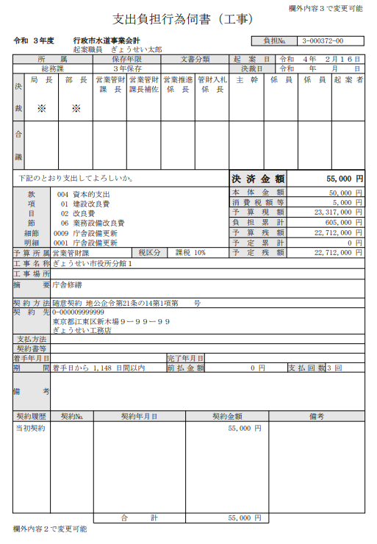

 | ②一覧表（決裁欄なし）
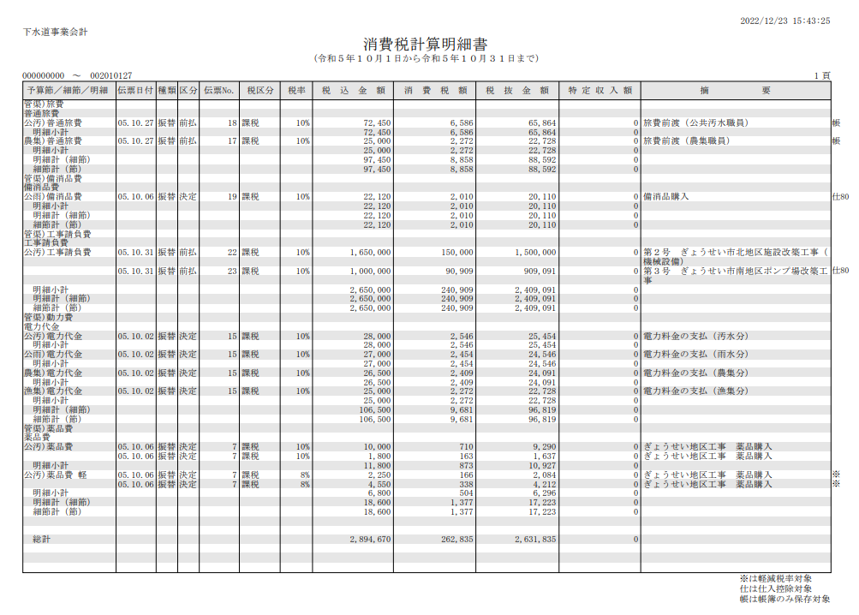

 | ③一覧表（決裁欄有）
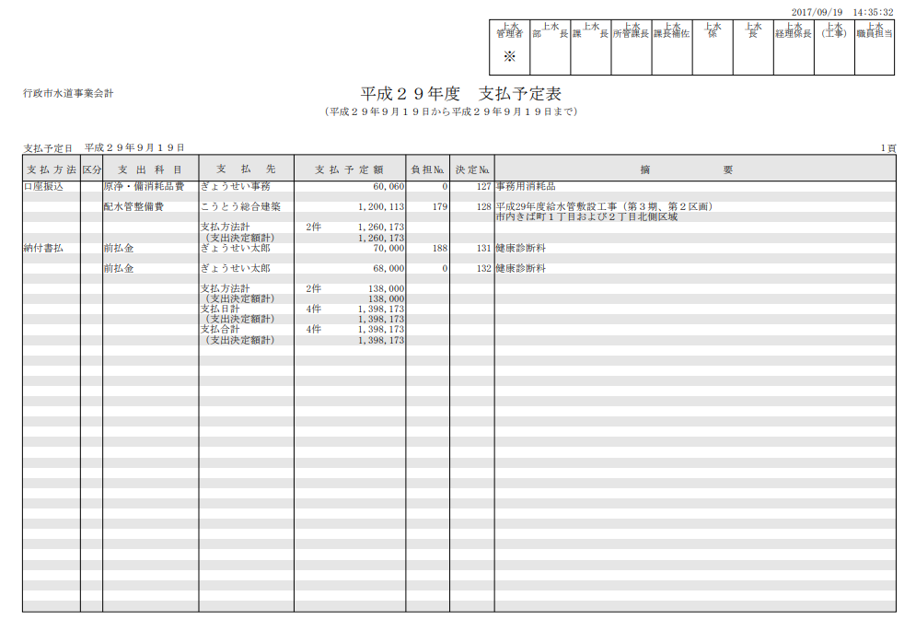

 | ④法定調書（横様式）
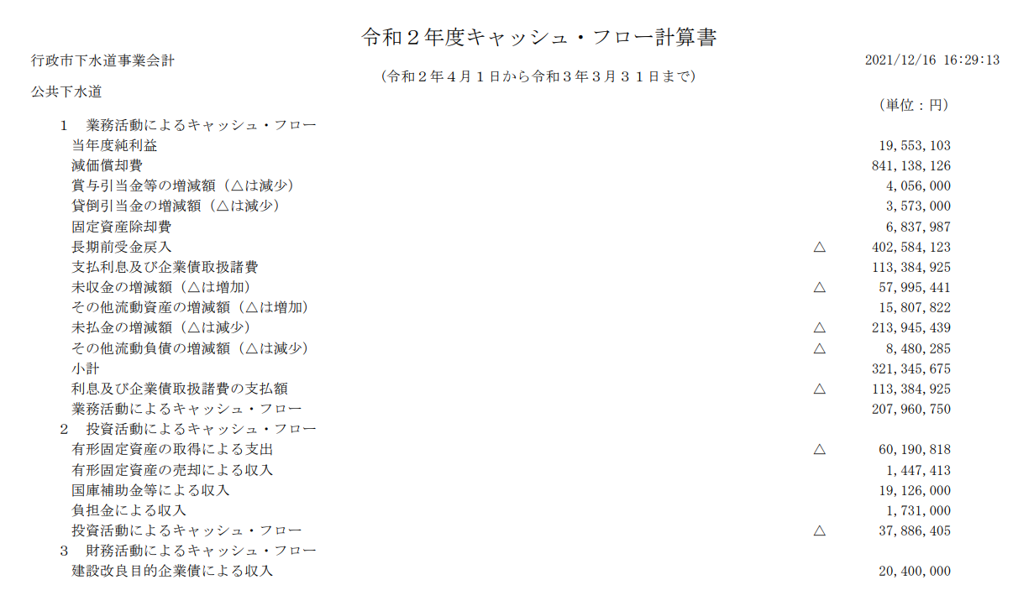

 | ⑤法定調書（縦様式）
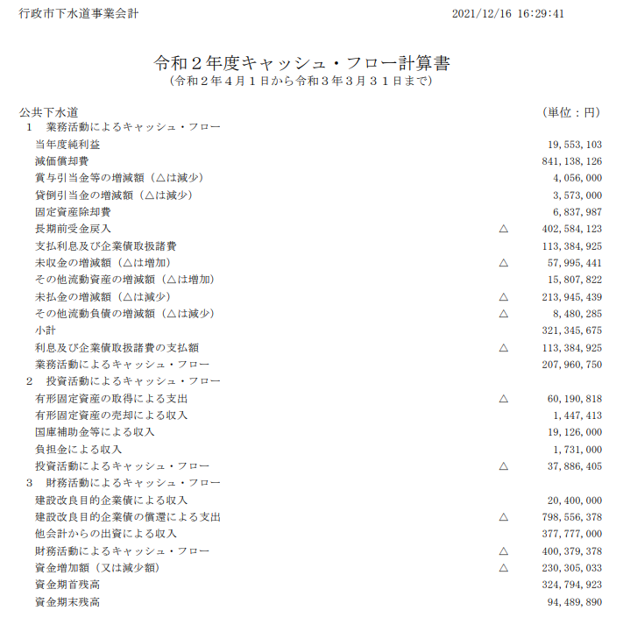

■ | 網掛けレイアウトについて

 | 網掛けレイアウトは廃止とし、ブロックごとに実線を挿入する。さらに行が長い帳票などブロックの区切りでも見づらい場合は点線も組み合わせて挿入する。
 | なお、単票も同様で実線と太線を組み合わせてブロックの区切りを設定する。

 |  |  |  |  |  |  |  |  |  |  |  |  |  |  |  |  |  |  |  |  | ブロックごとの挿入線を帳票レイアウトに書いてもらう？
 |  | 事業会計名 |  |  |  |  |  |  |  |  |  |  |  |  |  |  |  |  |  |  | 金額区切りの縦線をなくす（予算業務Tで伝え済み）

 |  | 帳票タイトル
 |  | 改頁条件
 |  | ヘッダー |  |  | ヘッダー |  |  | ヘッダー |  | ヘッダー |  | ヘッダー |  | ヘッダー |  |  | ヘッダー |  | ヘッダー | ヘッダー
 |  | あああ |  |  | 科目A |  |  | 999,999
 |  |  |  |  | 科目B |  |  | 999,999
 |  |  |  |  | 科目C |  |  | 999,999

■ | おまけ
 | 単票レイアウトの統一設計についても検討した。

 | 1頁目 |  | 全体での決裁
 |  | 欄外内容設定１○○○○○○○○○○○○○○○○○○○○○○○○○○○○○○○○○○○○○
 |  |  |  |  |  |  |  |  |  |  |  |  |  |  |  |  |  | 頁数
 |  | 帳票タイトル |  |  |  |  |  |  |  |  |  |  |  |  | 伝票番号
 |  |  |  |  |  |  |  |  |  |  |  |  |  |  | 名称 ○○
 |  | 事業会計名 |  |  |  |  |  |  |  |  |  |  |  |  | 名称 ○○

 |  | 起案年度 |  |  |  | 起案所属 |  |  | 起案者 |  |  | 日付① |  |  | 日付②
 |  | ○○年度 |  |  |  | ○○課 |  |  | 行政太郎 |  |  | 令和〇年○月〇日 |  |  | 令和〇年○月〇日

 |  | 帳票タイトルマスタ決裁文章設定 |  |  |  |  |  |  |  |  |  | 決裁金額 |  |  | 999,999,999円
 |  | 款 |  | 002 |  | 予算款名称○○○ |  |  |  |  |  | 税抜金額 |  |  | 999,999,999円
 |  | 項 |  | 01 |  | 予算項名称○○○ |  |  |  |  |  | 消費税額 |  |  | 999,999,999円
 |  | 目 |  | 01 |  | 予算目名称○○○ |  |  |  |  |  | 予算残情報① |  |  | 999,999,999円
 |  | 節 |  | 15 |  | 予算節名称○○○ |  |  |  |  |  | 予算残情報② |  |  | 999,999,999円
 |  | 細節 |  | 0001 |  | 予算細節名称○○ |  |  |  |  |  | 予算残情報③ |  |  | 999,999,999円
 |  | 明細 |  | 0001 |  | 予算明細名称○○ |  |  |  |  |  | 予算残情報④ |  |  | 999,999,999円
 |  | 摘要

 |  | 相手先

各伝票ごとの情報
 |  | 内容① |  |  |  |  |  |  |  |  | 内容①
 |  | 内容② |  |  |  |  |  |  |  |  | 内容②
 |  | 内容③ |  |  |  |  |  |  |  |  | 内容③
 |  | 内容④ |  |  |  |  |  |  |  |  | 内容④
自由設定内容
 |  | 内容① |  |  |  |  |  |  |  |  | 内容①
 |  | 内容② |  |  |  |  |  |  |  |  | 内容②
 |  | 内容③ |  |  |  |  |  |  |  |  | 内容③

契約履歴情報や支払情報

 |  | 備考

 |  | 欄外内容設定２○○○○○○○○○○○○○○○○○○○○○○○○○○○○○○○○○○○○○

水
 | 2頁目 |  | 複数事業で切ったとしても事業ごとに出力
 |  | 欄外内容設定１○○○○○○○○○○○○○○○○○○○○○○○○○○○○○○○○○○○○○
 |  |  |  |  |  |  |  |  |  |  |  |  |  |  |  |  |  | 頁数
 |  | 帳票タイトル |  |  |  |  |  |  |  |  |  |  |  |  | 伝票番号
 |  |  |  |  |  |  |  |  |  |  |  |  |  |  | 名称 ○○
 |  | 事業会計名 |  |  |  |  |  |  |  |  |  |  |  |  | 名称 ○○

 |  | 起案年度 |  |  |  | 起案所属 |  |  | 起案者 |  |  | 日付① |  |  | 日付②
 |  | ○○年度 |  |  |  | ○○課 |  |  | 行政太郎 |  |  | 令和〇年○月〇日 |  |  | 令和〇年○月〇日

 |  | 款 |  |  |  |  |  |  |  |  |  | 税込金額 |  |  | 999,999,999円
 |  | 項 |  |  |  |  |  |  |  |  |  | 税抜金額
 |  | 目 |  |  |  |  |  |  |  |  |  | 消費税額
 |  | 節 |  |  |  |  |  |  |  |  |  | 税区分
 |  | 細節 |  |  |  |  |  |  |  |  |  | 予算所属
 |  | 明細 |  |  |  |  |  |  |  |  |  | 予算残情報①
 |  | 摘要 |  |  |  |  |  |  |  |  |  | 予算残情報②
 |  |  |  |  |  |  |  |  |  |  |  | 予算残情報③
 |  | 仕訳

 |  | 款 |  |  |  |  |  |  |  |  |  | 税込金額 |  |  | 999,999,999円
 |  | 項 |  |  |  |  |  |  |  |  |  | 税抜金額
 |  | 目 |  |  |  |  |  |  |  |  |  | 消費税額
 |  | 節 |  |  |  |  |  |  |  |  |  | 税区分
 |  | 細節 |  |  |  |  |  |  |  |  |  | 予算所属
 |  | 明細 |  |  |  |  |  |  |  |  |  | 予算残情報①
 |  | 摘要 |  |  |  |  |  |  |  |  |  | 予算残情報②
 |  |  |  |  |  |  |  |  |  |  |  | 予算残情報③
 |  | 仕訳

 |  | 款 |  |  |  |  |  |  |  |  |  | 税込金額 |  |  | 999,999,999円
 |  | 項 |  |  |  |  |  |  |  |  |  | 税抜金額
 |  | 目 |  |  |  |  |  |  |  |  |  | 消費税額
 |  | 節 |  |  |  |  |  |  |  |  |  | 税区分
 |  | 細節 |  |  |  |  |  |  |  |  |  | 予算所属
 |  | 明細 |  |  |  |  |  |  |  |  |  | 予算残情報①
 |  | 摘要 |  |  |  |  |  |  |  |  |  | 予算残情報②
 |  |  |  |  |  |  |  |  |  |  |  | 予算残情報③
 |  | 仕訳

 |  | 欄外内容設定２○○○○○○○○○○○○○○○○○○○○○○○○○○○○○○○○○○○○○

